Fichas_Tecnicas
Caso de uso: Inicio Sesión | Historia de usuario: HU0
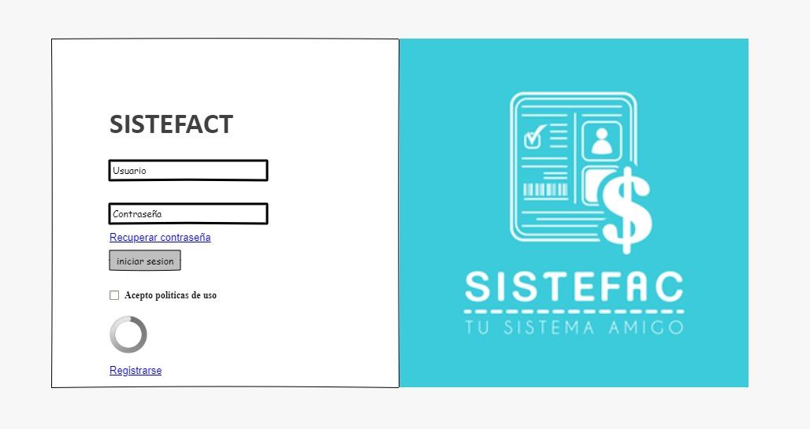 | Actor: Administrador/Cajera | Depende de: Base de datos usuarios
 | Descripción: Iniciar sesion en el sistema mediante un usuario y contraseña previamente creado
 | Criterio de Aceptación: -El Actor ingresa su usuario y su contraseña presiona el botón Ingresar. -El sistema busca las los datos introducidos en la bases de datos. -Una vez verificados los datos ingresados por el usuario, el sistema abre la pantalla principal de acuerdo al rol del actor. Si es Administrador tendrá acceso a toda la funcionalidad del sistema. - Es necesaria la base de datos con la tabla de usuarios registrados en el sistema. - Los usuarios contaran un boton de registrarse el cual al presionarlo enviara un formulario para crear dicho usuario junto con su contraseña al correo que sea indicado. - Crear un formulario con los campos usuario y contraseña. - Crear un checkbox para recordar la informacion ingresada en los campos del formulario. - Crear un botón para enviar el formulario para poder ingresar. - Crear un enlace para recuperar contraseña.
Elaborado por: Pedro Taborda, Cristian Gúzman | Responsable: Cristian Gúzman, Pedro Taborda | Version: 1.0

Caso de uso: Facturacion | Historia de usuario: HU2
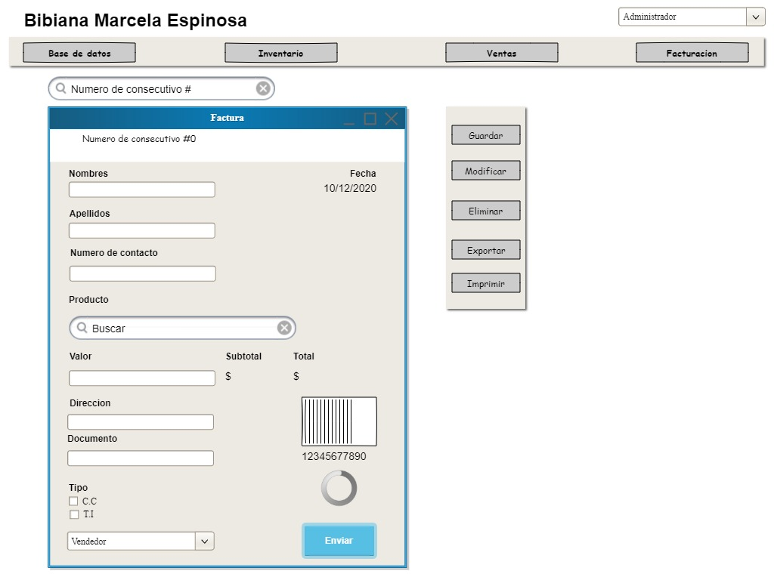 | Actor: Administrador/Cajera | Depende de:
 | Descripción: Se requiere una factura de ventas
 | Criterio de Aceptación: - Al darle al boton de facturacion se desplegaran los campos respectivos de busqueda mediante consecutivo y los campos para generar una factura, al llenar estos campos se dara clic al boton "enviar" y la factura sera generada -En esta factura de venta se encontrara una informacion basica la cual se guardar en la lista de clientes -El numero consecutivo sera el identificador de esta factura unica -Forma de identificar de manera mas clara fecha de facturación y tener un historico -Informacion basica solicitada al cliente como lo es nombre, numero de contacto, Direccion y numero de cedula. Todo esto con el fin de justificar una factura legal |  | -
Elaborado por: Pedro Taborda, Cristian Gúzman | Responsable: Cristian Gúzman, Pedro Taborda | Version: 1.0

Caso de uso: Inventario | Historia de usuario: HU3
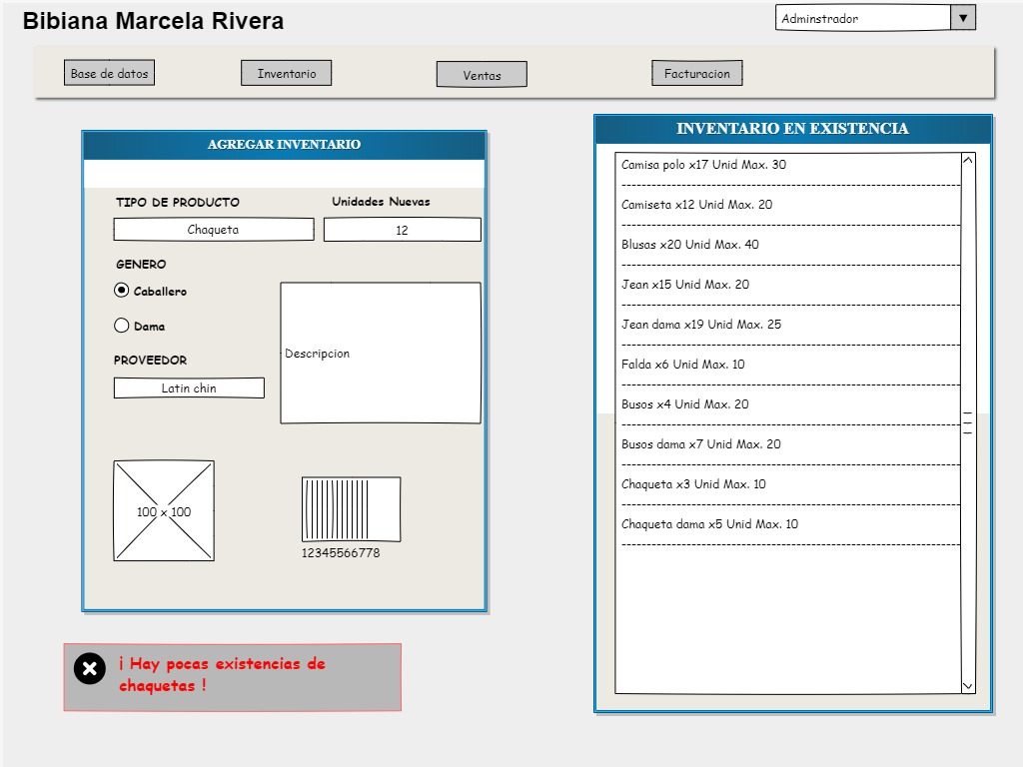 | Actor: Administrador/Cajera | Depende de:
 | Descripción: Metodo para manejo de inventario
 | Criterio de Aceptación: - Se le da al boton Inventario en el cual se despliega el inventario en existencia y agregar inventario - Para agregar inventario se debe de describir el tipo de producto, cantidad de unidades, descripcion del producto, genero para quien va dirigido este producto. - Manejo de inventario en existencia y cantidades maximas que permite bodega - Alerta de que unidades en bodega se estan agotando
Elaborado por: Pedro Taborda, Cristian Gúzman | Responsable: Cristian Gúzman, Pedro Taborda | Version: 1.0

Caso de uso: Base de datos | Historia de usuario: HU4
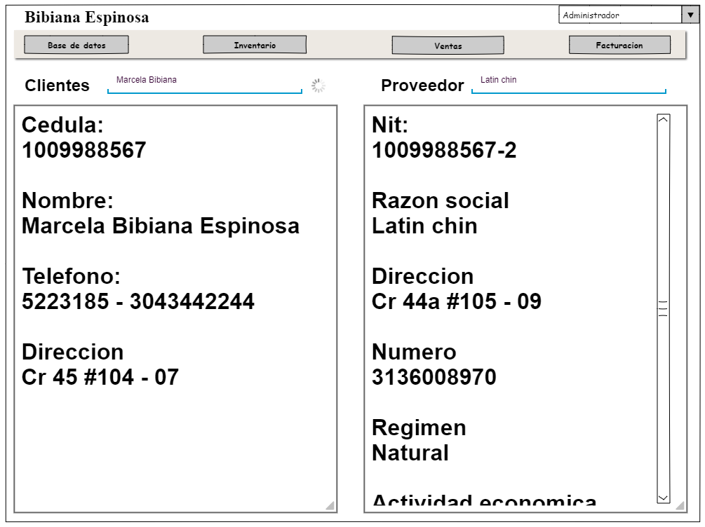 | Actor: Administrador | Depende de: Administrador
 | Descripción: Campo para guardado y saleccion de informacion
 | Criterio de Aceptación: - Al darle en el boton de bases de datos se desplegara el apartado donde se aloja toda informacion ya sea cliente o proveedor. - Este cuenta con dos buscadores especificos de clientes y proveedores. - En la lista clientes se podran encontrar una informacion basica como lo es, cedula, nombre, telefono y direccion - En lista proveedor se encontraran los datos de nit, razon social, direccion, numero, regimen, actividad economica ...
Elaborado por: Pedro Taborda, Cristian Gúzman | Responsable: Cristian Gúzman, Pedro Taborda | Version: 1.0

